400
序号 | 压力 | 落高角度 | 颗粒大小 | 结果
1 | 400mpa | 80 | 400 | 反应
2 | 400 | 60 | 400 | 反应
3 | 400 | 90 | 400 | 反应
4 | 400 | 30 | 400 | 反应
5 | 296.5 | 90 | 400 | 反应
6 | 296.5 | 80 | 400 | 反应
7 | 296.5 | 60 | 400 | 反应
8 | 296.5 | 30 | 400
9 | 296.5 | 0 | 400
10 | 250 | 0 | 400 | 0.4
11 | 200 | 0 | 400 | 0.3基本不反应
12 | 150 | 0 | 400 | 不
13 | 100 | 0 | 400 | 不反应
14 | 250 | 90 | 400 | 0.5
15 | 250 | 60 | 400 | 0.4
16 | 250 | 30 | 400 | 0.3基本不反应
17 | 270 | 0 | 400 | 0.4
18 | 270 | 30 | 400 | 0.45
19 | 270 | 60 | 400
20 | 270 | 90 | 400 | 0.5
21 | 270 | 5米每秒 | 400 | 0.8
22 | 285 | 0 | 400 | 1
23 | 285 | 30 | 400 | 1局部
24 | 285 | 60 | 400
25 | 285 | 90 | 400 | 1局部
26 | 200 | 90 | 400 | 1
27 | 100 | 90 | 400 | 1
28 | 90 | 90 | 400 | 0.5
29 | 85 | 90 | 400
30 | 80 | 90 | 400 | 0.2 | 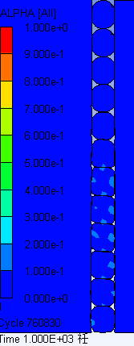
31 | 87 | 90 | 400 | 0.5 | 
32 | 70 | 90 | 400 | 0.1
33 | 75 | 90 | 400 | 0.1
34 |  | 90
35

500
序号 | 压力/Mpa | 角度 | 速度 | 颗粒直径 | 结果（反应度）
1 | 400 | 90 | 3.4 | 500 | 1
2 | 280 | 90 | 3.4 | 500 | 1
3 |  | 90 | 3.4 | 500 | 1
4 | 100 | 90 | 3.4 | 500 | 1
5 | 50 | 90 | 3.4 | 500 | 0 | 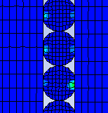
6 | 10 | 90 | 3.4 | 500 | 0
7 | 75 | 90 | 3.4 | 500 | 0 | 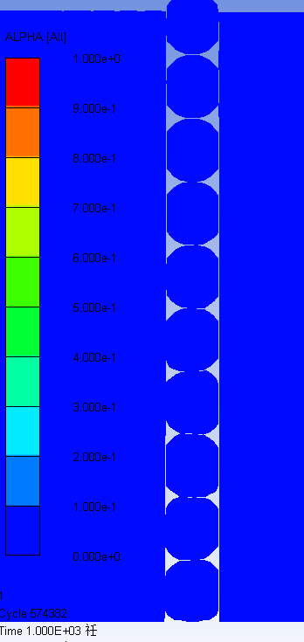
8 | 80 | 90 | 3.4 | 500 | 0 | 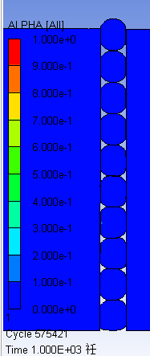
9 | 90 | 90 | 3.4 | 500 | 0.3 | 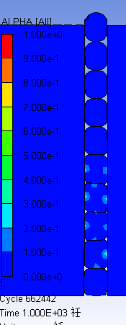
10 | 95 | 90 | 3.4 | 500 | 1极少 | 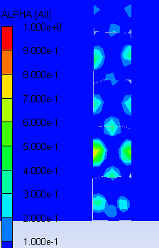
11 | 97 | 90 | 3.4 | 500 | 1 | 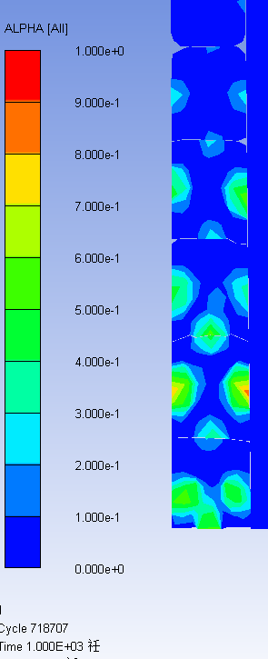
12 | 92 | 90 | 3.4 | 500 | 0.7 | 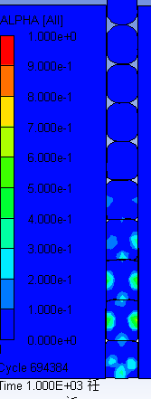
13 | 70 | 90 | 3.4 | 500 | 0.1 | 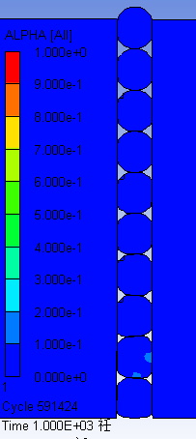
14 |  |  |  | 500
15 |  |  |  | 500
16 |  |  |  | 500
17 |  |  |  | 500
18 |  |  |  | 500
19 |  |  |  | 500
20 |  |  |  | 500
21 |  |  |  | 500
22 |  |  |  | 500
23 |  |  |  | 500
24 |  |  |  | 500
25 |  |  |  | 500
26 |  |  |  | 500
27 |  |  |  | 500

300
序号 | 压力/Mpa | 落高角度 | 速度 | 颗粒大小 | 结果
1 | 400 | 90 | 3.4 | 300 | 1
2 | 100 | 90 | 3.4 | 300 | 1 | 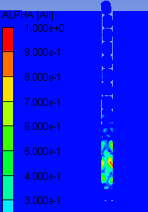
3 | 50 | 90 | 3.4 | 300 | 0
4 | 90 | 90 | 3.4 | 300 | 0.6 | 
5 | 95 | 90 | 3.4 | 300 | 1 | 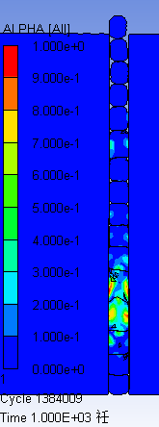
6 | 93 | 90 | 3.4 | 300 | 0.6 | 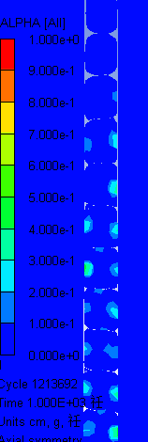
7 | 85 | 90 | 3.4 | 300 | 0.7 | 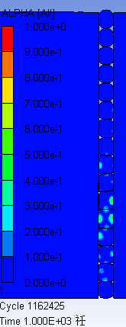
8 | 80 | 90 | 3.4 | 300 | 0.1 | 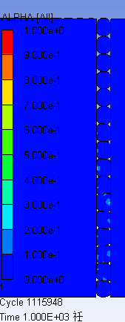
9 | 70 | 90 | 3.4 | 300 | 0.1 | 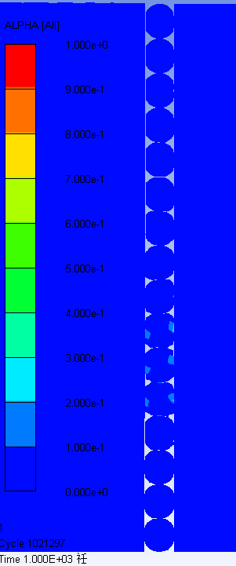
10 | 75 | 90 | 3.4 | 300 | 0.1 | 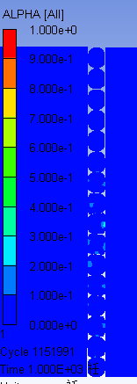
11 | 68 | 90 | 3.4 | 300
12 |  | 90 | 3.4 | 300
13 |  | 90 | 3.4 | 300
14 |  | 90 | 3.4 | 300
15 |  |  |  | 300
16 |  |  |  | 300
17 |  |  |  | 300
18 |  |  |  | 300
19 |  |  |  | 300
20 |  |  |  | 300
21 |  |  |  | 300
22 |  |  |  | 300
23 |  |  |  | 300
24 |  |  |  | 300
25 |  |  |  | 300
26 |  |  |  | 300
27 |  |  |  | 300

200
序号 | 压力/Mpa | 落高角度 | 速度 | 颗粒大小 | 结果
1 | 400 | 90 | 3.4 | 200 | 1
2 | 200 | 90 | 3.4 | 200 | 1
3 | 100 | 90 | 3.4 | 200 | 1
4 | 90 | 90 | 3.4 | 200 | 1 | 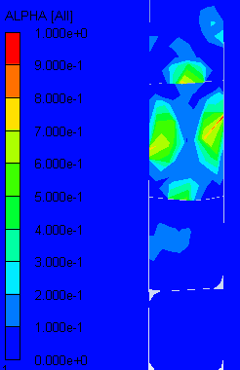
5 | 92 | 90 | 3.4 | 200 | 1
6 | 85 | 90 | 3.4 | 200 | 0 | 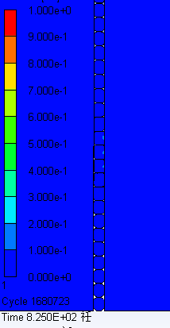
7 | 80 | 90 | 3.4 | 200 | 0.3 | 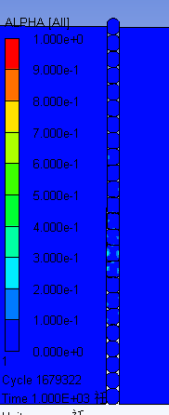
8 | 75 | 90 | 3.4 | 200 | 0.3 | 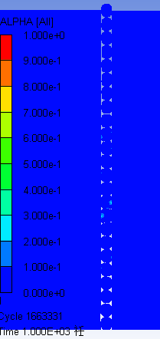
9 |  |  |  | 200
10 |  |  |  | 200
11 |  |  |  | 200
12 |  |  |  | 200
13 |  |  |  | 200
14 |  |  |  | 200
15 |  |  |  | 200
16 |  |  |  | 200
17 |  |  |  | 200
18 |  |  |  | 200
19 |  |  |  | 200
20 |  |  |  | 200
21 |  |  |  | 200
22 |  |  |  | 200
23 |  |  |  | 200
24 |  |  |  | 200
25 |  |  |  | 200
26 |  |  |  | 200
27 |  |  |  | 200

